상품제안서
쿠비녹스 아이스듀오 6종 | 상품코드: S25341

 |  |  |  |  |  |  | 02-713-8555 | www.synergygift.co.kr
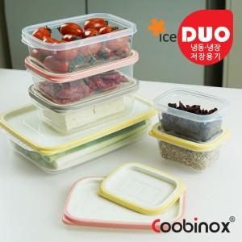 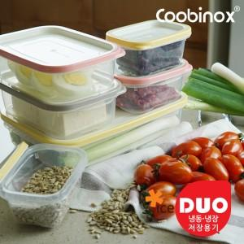 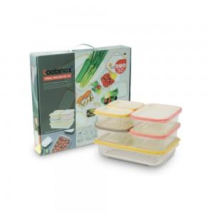

【상세/제작정보】 | 1. 각종 음식과 식재료를 냉장 및 냉동 보관할 수 있으며 꺼내서 바로 전자레인지 사용이 가능한 용기 세트 입니다.&nbsp;&nbsp;<div>2. 웨이브 구조로 설계된 바닥은 냉동된 내용물을 쉽게 떼어낼 수 있습니다.&nbsp; ​</div>

【인쇄/포장옵션】 | 스티커 / 포장불가능

【공급단가】 | 수량 | 50~ | 100~ | 500~ | 1,000~ | 2,000~
*VAT별도 | 단가 | 7,650원 | 7,390원 | 7,140원 | 6,880원 | 6,630원

【상품 URL】 | https://www.synergygift.co.kr:443/src/goods_detail.php?gdno=25341

